Feuil1
Présentation 🔎 | Actif | Bandeau | Valeur

Jour/Nuit | ✅ | ⬜
Thème : classique / IOS | ✅ | ⬜ | ✅
Fonds d'écran | ✅ | ✅ | ✅
Filigrane (0%=fantôme, 100%=niveaux de gris | ✅ | ⬜ | ━━━━━━◉━━━━━━
Nom d'utilisateur | ✅ | ✅ | Gérard
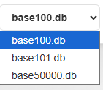
Bases | V | ✅

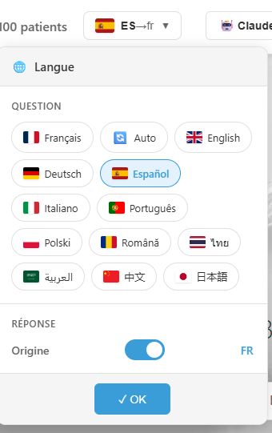
Internationalisation

 |  | ✅
 |  | ✅ | ⬜
 |  | ✅ | ⬜
 |  | ✅ | ⬜
 |  | ✅ | ⬜

